상품제안서
호접란 사각접시2p-중(7 | 상품코드: S40985

 |  |  |  |  |  |  | 02-713-8555 | www.synergygift.co.kr
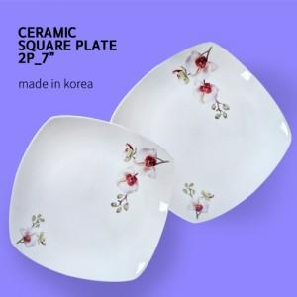

【상세/제작정보】

【인쇄/포장옵션】 | 라벨지스티커 / 포장불가능

【공급단가】 | 수량 | 100~ | 200~ | 500~ | 1,000~ | 3,000~
*VAT별도 | 단가 | 5,600원 | 5,510원 | 5,380원 | 5,170원 | 4,950원

【상품 URL】 | https://www.synergygift.co.kr:443/src/goods_detail.php?gdno=40985

